Kopert
Emri dhe adresa e plotë |  | Shoqëria "RAMAGRAF" sh.p.k
 |  | Lagja : 5 MAJI
 |  | Elbasan,

Data e krijimit |  | 1996-05-07
Nr. I Regjistrit tregtar |  | 14740
NIPTI |  | K42701205E

STATUSI JURIDIK |  | Sh.p.k.
 | ( Shoqëri Përgjegjësi të Kufizuar )

VEPRIMTARIA KRYESORE |  | Shtypshkrime

PASQYRAT FINANCIARE

Periudha nga | 01.01.2017 | deri më | 31.12.2017
Monedha |  | leke
Paraqitja e shumave |  | te rrumbullakosura
Numri I njesive raportuese |  | nje
Data e mbylljes 11/03/ 2017

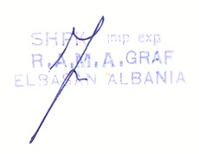

Certifikata
